RD201901
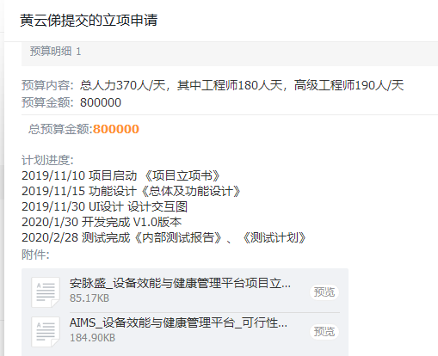
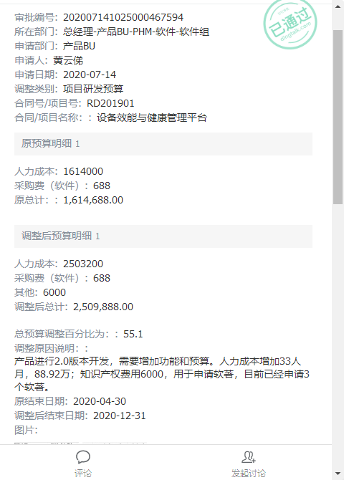
项目名称 |  |  | 设备效能与健康管理平台 |  |  |  | 预算 | 第二次调整
项目号 |  |  | RD201901
项目负责人 |  |  | 黄云俤

研发预算 |  |  | 2,509,888.00

期间 | 工时 | 人工费用 | 采购成本 | 差旅费 | 小计
2019-10-01
2019-11-01 |  |  | 688.00 | -
2019-12-01 |  |  | - | -
2020-01-01 |  |  | - | 3,306.28
2020-02-01 |  |  | - | -
2020-03-01 |  |  | - | -
2020-04-01 |  |  | - | -
2020-05-01 |  |  | 555.00 | 555.00 | 555.00 | 555.00
2020-06-01
2020-07-01
2020-08-01 |  |  | 555.00 | 555.00 | 55.00 | 555
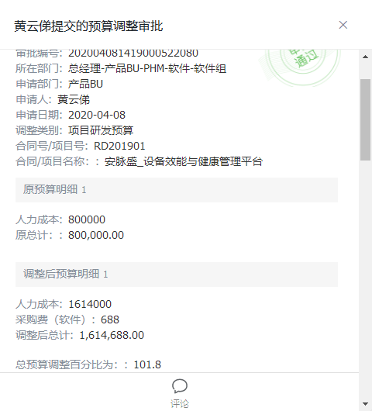
2020-09-01
2020-10-01 |  |  | - | -
2020-11-01 |  |  | 15,226.42 | -
2020-12-01
2021-01-01 |  |  | - | -
2021-02-01
2021-03-01 |  |  | 806.71
2021-04-01
2021-05-01 |  |  | - | 1,060.55
2021-06-01 |  |  | - | 26,485.64
2021-07-01 |  |  | -
2021-08-01
2021-09-01
2021-10-01
2021-11-01
2021-12-01
2022-01-01
合计
预算 |  | 2,503,200.00 | 6,688 | - | 2,509,888
预算消耗%

以上费用不包括以下预付款：
日期 | 摘要 |  |  |  | 预付金额
202108 | 支付RD201901采购倍福模块-毕孚自动化_2021.08.25_- |  |  |  | 2,950.00

 | 合计

RD202102
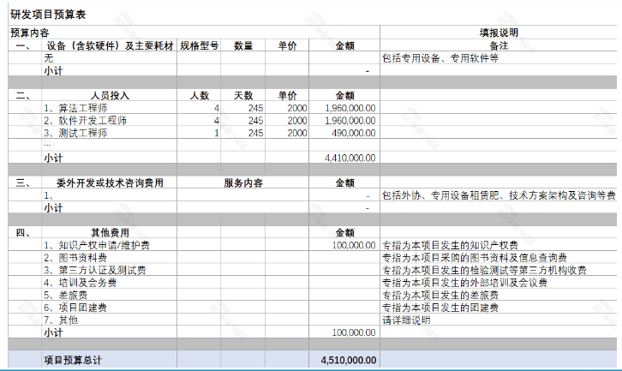
项目名称 |  |  | 一体化检测平台 |  |  | 预算
项目号 |  |  | RD202102
项目负责人 |  |  | 韩雪超

研发预算 |  |  | 4,510,000.00

期间 | 工时 | 人工费用 | 采购成本 | 差旅费 | 小计
2021-06-02
2021-07-04 |  |  | -
2021-08-05 |  |  |  | 948.36
2021-09-06
2021-10-08
2021-11-09
2021-12-11
2022-01-12
2022-02-13
2022-03-17
2022-04-18
2022-05-20
2022-06-21
2022-07-23
2022-08-24
2022-09-25
2022-10-27
2022-11-28
2022-12-30
2023-01-31
2023-03-04
2023-04-05
2023-05-07
2023-06-08
2023-07-10
合计
预算 |  | 4,410,000.00 | 100,000
预算消耗%

以上费用不包括以下预付款：
日期 | 摘要 |  |  |  | 预付金额

 | 合计

RD202103
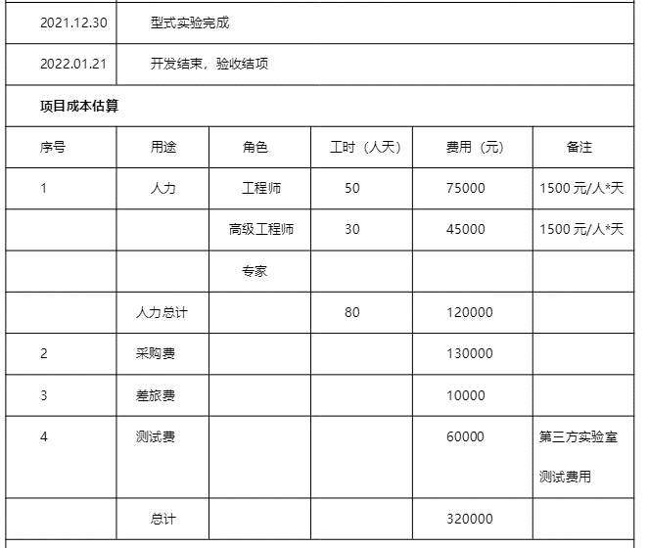
项目名称 |  |  | 民用版无线振动传感器开发项目 |  |  |  | 预算
项目号 |  |  | RD202103
项目负责人 |  |  | 苏修武

研发预算 |  |  | 320,000.00

期间 | 工时 | 人工费用 | 采购成本 | 差旅费 | 外包费 | 小计
2021-08-02 |  |  |  |  | 1,062.00
2021-09-04 |  |  |  |  | 4,822.75
2021-10-07 |  |  |  |  | 5,228.75
2021-11-09 |  |  |  |  | 497.66
2021-12-12
2022-01-14
2022-02-16
2022-03-21
2022-04-23
2022-05-26
2022-06-28
2022-07-31
2022-09-02
2022-10-05
2022-11-07
2022-12-10
2023-01-12
合计
预算 |  | 120,000.00 |  | 10,000
预算消耗%

以上费用不包括以下预付款：
日期 | 摘要 |  |  |  |  | 预付金额
202110 | *支付RD202103采购线路板_2021.10.27_- |  |  |  |  | 619.00
202110 | *支付RD202103SMT委托加工_2021.10.27_- |  |  |  |  | 2,196.00
202110 | *支付RD202103采购电子元器件_2021.10.25_- |  |  |  |  | 297.19

 | 合计

RD202104
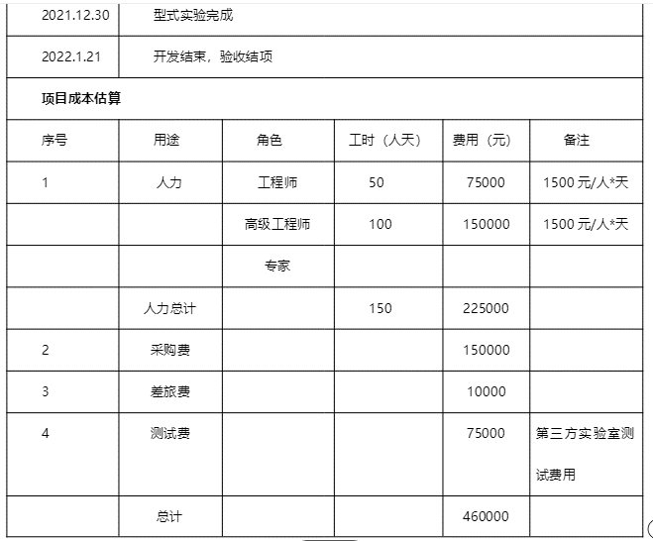
项目名称 |  |  | 核电无线振动传感器V2版开发项目 |  |  |  | 预算
项目号 |  |  | RD202104
项目负责人 |  |  | 苏修武

研发预算 |  |  | 460,000.00

期间 | 工时 | 人工费用 | 采购成本 | 差旅费 | 外包费 | 小计
2021-08-02 |  |  |  |  | 849.60
2021-09-04 |  |  |  |  | 2,531.94
2021-10-07 |  |  |  |  | 5,183.46
2021-11-09 |  |  |  |  | 3,792.81
2021-12-12
2022-01-14
2022-02-16
2022-03-21
2022-04-23
2022-05-26
2022-06-28
2022-07-31
2022-09-02
2022-10-05
2022-11-07
2022-12-10
合计
预算 |  | 225,000.00 |  | 10,000
预算消耗%

以上费用不包括以下预付款：
日期 | 摘要 |  |  |  |  | 预付金额
202109 | 支付RD202104采购PCB贴片_2021.09.03_- |  |  |  |  | 575.00
202109 | 支付RD202104采购线路板-深圳捷多邦_2021.04.02_- |  |  |  |  | 85.00
202109 | 支付RD202104采购线路板_2021.09.15_- |  |  |  |  | 77.00
202109 | 支付RD202104采购线路板-深圳捷多邦_2021.09.26_- |  |  |  |  | 557.00
202110 | *支付RD202104线路板采购款_2021.10.09_- |  |  |  |  | 468.00
202110 | *支付RD202104采购线路板_2021.10.14_- |  |  |  |  | 291.00
202110 | *支付RD202104采购线路板_2021.10.22_- |  |  |  |  | 240.00
202109 | 支付RD202104采购PCB制版_2021.09.03_- |  |  |  |  | 1,220.00
202109 | 支付RD202104采购SMT加工-深圳捷创电子科技有限公司_2021.09.24_- |  |  |  |  | 1,243.00
202110 | *支付RD202104SMT委托加工款_2021.10.08_- |  |  |  |  | 565.00
202109 | 支付RD202104采购电子元器件-昴氏_2021.09.24_- |  |  |  |  | 498.11
202109 | 支付RD202104采购STM32L431CCU6芯片-深圳市华夏新世纪科技有限公司_2021.09.24_- |  |  |  |  | 950.00
202110 | *支付RD202104采购灌封胶_2021.10.28_- |  |  |  |  | 156.00
202110 | *支付RD202104SMT委托加工_2021.10.22_- |  |  |  |  | 339.00
202110 | *支付RD202104采购组合式抽屉零件盒-20211011_2021.10.28_- |  |  |  |  | 414.00
202110 | *支付RD202104淘宝采购硫化硅橡胶-20211012_2021.10.29_- |  |  |  |  | 70.00
202109 | *支付RD202104项目淘宝采购虎钳-TB-JS-SB-202109004_2021.09.16_- |  |  |  |  | 511.90
202109 | *支付RD202104采购ADS127L11芯片-TI官网_2021.09.24_- |  |  |  |  | 1,448.21
202109 | *支付RD202104项目采购物料-TB-JS-SB-202109009_2021.09.27_- |  |  |  |  | 17.28

 | 合计

RD202105
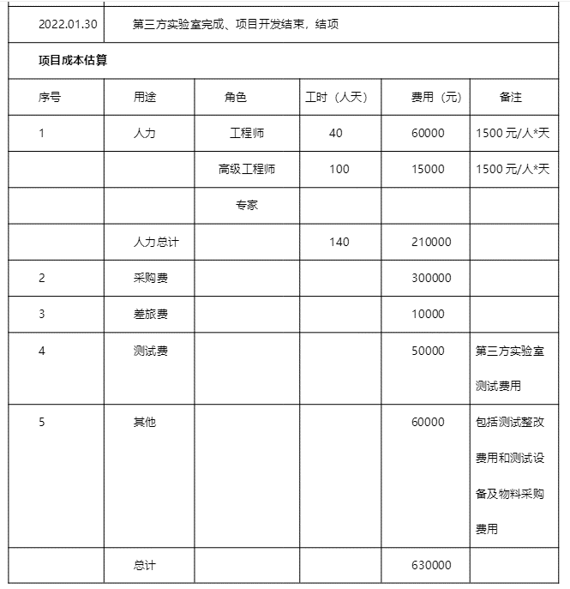
项目名称 |  |  | 三通道无线数采开发项目 |  |  |  | 预算
项目号 |  |  | RD202105
项目负责人 |  |  | 张浩

研发预算 |  |  | 630,000.00

期间 | 工时 | 人工费用 | 采购成本 | 外包费 | 差旅费 | 小计
2021-09-02
2021-10-04 |  |  |  | 392.16
2021-11-05
2021-12-07
2022-01-08
2022-02-09
2022-03-13
2022-04-14
2022-05-16
2022-06-17
2022-07-19
2022-08-20
2022-09-21
2022-10-23
2022-11-24
2022-12-26
合计
预算 |  | 210,000.00 |  |  | 10,000
预算消耗%

以上费用不包括以下预付款：
日期 | 摘要 |  |  |  |  | 预付金额
202110 | *支付RD202105采购电子元器件_2021.10.14_- |  |  |  |  | 848.53
202109 | 支付RD202105采购电池-武汉孚安特_2021.09.18_- |  |  |  |  | 1,050.00
202110 | *支付RD202105采购刻板贴片_2021.10.22_- |  |  |  |  | 15,590.00
202109 | 支付RD202105采购LabVIEW FPGA开发软件_2021.09.01_- |  |  |  |  | 13,000.00
202110 | *支付RD202105采购无线三通道数采开模样品加工_- |  |  |  |  | 6,631.00
202110 | *支付RD202105采购电子元器件_2021.10.22_- |  |  |  |  | 13,526.60
202110 | *支付RD202105采购WIFI通信板PCB制版_2021.10.29_- |  |  |  |  | 96.89
202110 | *支付RD202105采购电子元器件-深圳市立创_2021.10.14_- |  |  |  |  | 123.44
202110 | *支付RD202105淘宝采购物料-20211009_2021.10.28_- |  |  |  |  | 1,820.06
202110 | *支付RD202105淘宝采购航空接头-20211010_2021.10.28_- |  |  |  |  | 615.00
202109 | *支付RD202105淘宝采购电器-TB-JS-SB-202109003_2021.09.14_- |  |  |  |  | 249.91

 | 合计

RD202107
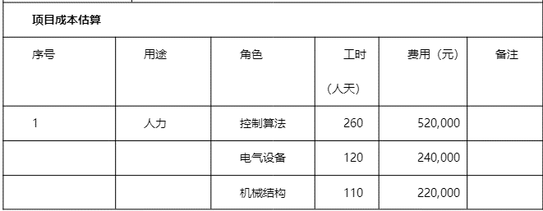
项目名称 |  |  | 复杂电机系统测试平台 |  |  |  | 预算
项目号 |  |  | RD202107
项目负责人 |  |  | 陈光濠

研发预算 |  |  | 2,130,000.00

期间 | 工时 | 人工费用 | 采购成本 | 外包费 | 差旅费 | 小计
2021-09-02
2021-10-04 |  |  |  |  | 390.96
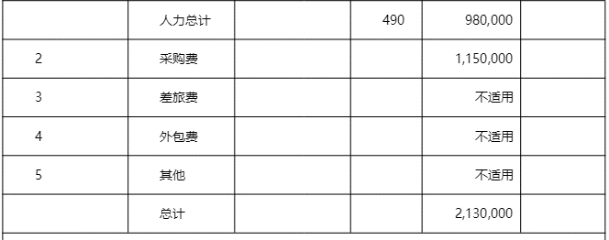
2021-11-05
2021-12-07
2022-01-08
2022-02-09
2022-03-13
2022-04-14
2022-05-16
2022-06-17
2022-07-19
2022-08-20
2022-09-21
2022-10-23
2022-11-24
2022-12-26
合计
预算 |  | 980,000.00 | 1,150,000
预算消耗%

以上费用不包括以下预付款：
日期 | 摘要 |  |  |  |  | 预付金额

 | 合计

YC201912001
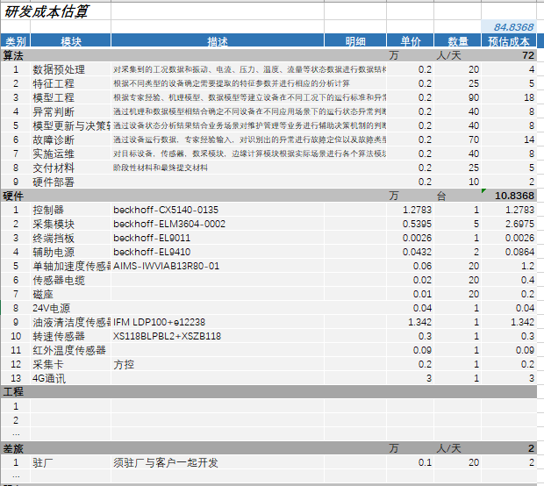
项目名称 |  |  | 上海烟机ZB416烟机设备状态监测算法系统
项目号 |  |  | YC201912001
项目负责人 |  |  | 王杏

合同金额 |  |  | 1,686,000.00
合同预算 |  |  |  | 不含税收入 | 1,590,566.04

期间 | 工时 | 人工费用 | 采购成本 | 差旅费 | 小计
2019-11-01
2019-12-01 |  |  | 2,619.42 | 2,661.51
2020-01-01 |  |  | 12,743.37 | -
2020-02-01
2020-03-01 |  |  | 31,386.73
2020-04-01 |  |  | 240.00 | 1,726.98
2020-05-01 |  |  |  | 400.00
2020-06-01 |  |  | - | 1,219.62
2020-07-01 |  |  | 12,686.08 | 373.21
2020-08-01 |  |  | 75.00
2020-09-01 |  |  | 4,159.29 | 810.82
2020-10-01 |  |  | 26,548.67
2020-11-01
2020-12-01
2021-01-01
2021-02-01
2021-03-01 |  |  | - | 469.37
2021-04-01 |  |  | 143.70 | 5,905.50
2021-05-01 |  |  | - | 579.73
2021-06-01 |  |  | 1,330.98 | 1,103.04
2021-07-01 |  |  | -
2021-08-01 |  |  |  | 4,166.33
2021-09-01 |  |  |  | 2,413.07
2021-10-01 | 12.08 | 3,020.00 |  | 776.23
2021-11-01
2021-12-01
合计
预算 | 2,880.00 | 720,000.00 |  | 20,000
预算消耗%

以上费用不包括以下预付款：
日期 | 摘要 |  |  |  | 预付金额

YC202008001
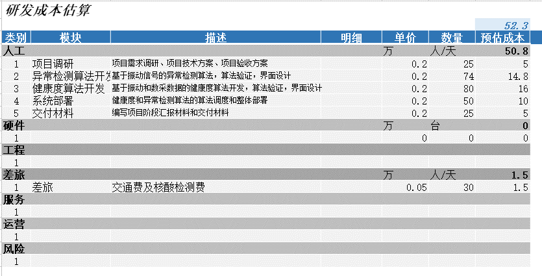
项目名称 | 杭烟卷包设备健康度大数据分析项目
项目号 | YC202008001
项目负责人 | 王杏

合同金额 |  |  | 750,000.00
合同预算
不含税收入

期间 | 工时 | 人工费用 | 采购成本 | 差旅费 | 小计
4-8月商机费用转入
2020-09-01 |  |  |  | 889.38
2020-10-01 |  |  | - | 479.25
2020-11-01 |  |  | - | 582.32
2020-12-01 |  |  | - | 274.86
2021-01-01
2021-02-01
2021-03-01 |  |  | - | 544.68
2021-04-01
2021-05-01 |  |  | - | 1,199.04
2021-06-01
2021-07-01 |  |  | - | 680.76
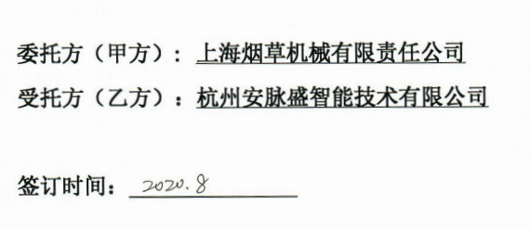
2021-08-01
2021-09-01 |  |  |  | 1,508.21
2021-10-01 | 11.92 | 2,980.00 |  | 303.71
2021-11-01
2021-12-01
2022-01-01
2022-02-01
2022-03-01
合计
预算 |  | 508,000.00 | - | 15,000
预算消耗%

以上费用不包括以下预付款：
日期 | 摘要 |  |  |  | 预付金额

YC202104001
项目名称 | 玉溪卷烟厂精品线数据集成与产品信息追溯项目 |  |  |  |  |  |  |  | 玉溪卷烟厂精品线数据集成与产品信息追溯项目成本估算
项目号 |  |  | YC202104001
项目负责人 |  |  | 李传政 |  |  |  |  |  | 类别 | 模块 | 子模块 | 描述 | 单价 | 人员 | 天数 | 数量 | 预估成本 | 备注
 |  |  |  |  |  |  |  |  | 人工 |  |  |  | 万 |  |  | 人/天
合同金额 |  |  | 2,403,300.00 |  |  |  |  |  | 1 | 需求调研 | 需求调研 | 工艺流程、数据关联（来源）等 | 0.18 | 2 | 8
合同预算 |  |  |  | 不含税收入 | 2,200,057.61 |  |  |  | 2 |  | 需求分析 | 业务分析、数据关联分析 | 0.18 | 2 | 15
 |  |  |  |  |  |  |  |  | 3 |  | 需求确认 | 客户需求确认签字 | 0.18 | 2 | 1
期间 | 工时 | 人工费用 | 采购成本 | 差旅费 | 外包费 | 其他 | 小计 |  | 4 | 系统设计 | 数据存储设计 | 制丝数据存储点梳理和存储设计 | 0.18 | 2 | 10
2021-04-01 |  |  |  | 6,430.67 |  | 35,591.46 |  |  | 5 |  | 追溯功能设计 | 软件功能设计 | 0.18 | 2 | 10
2021-05-01 |  |  |  | 23,710.58 |  | 4,743.42 |  |  | 6 |  | 数据库设计 | 数据仓库、数据主题等 | 0.18 | 1 | 20
2021-06-01 |  |  | 526.00 | 30,873.46 | 12,488.08 | 3,112.02 |  |  | 7 |  | 界面设计 | 界面原型设计 | 0.18 | 2 | 20
2021-07-01 |  |  | 926.36 | 96,342.33 | 13,718.97 |  |  |  | 8 |  | 设计评审确认 | 客户设计确认签字 | 0.18 | 2 | 1
2021-08-01 |  |  |  | 37,299.80 |  |  |  |  | 9 | 系统开发 | 软件开发 | 产品信息追溯平台 | 0.18 | 2 | 40
2021-09-01 |  |  | 254,939.26 | 30,866.80 |  | 1,141.00 |  |  |  |  | 时间关联数据模型开发 | 烟丝批次关联、烟支缓存关联模型 | 0.18 | 1 | 30
2021-10-01 |  |  | 495,575.22 | 40,955.87 |  | 1,468.52 |  |  | 10 |  | OPC映射配置开发 | OPC映射配置界面开发 | 0.18 | 1 | 10
2021-11-01 |  |  |  | 23,277.66 |  |  |  |  | 11 | 系统测试 | 小组测试 | 小组内部测试 | 0.18 | 2 | 10
2021-12-01 |  |  |  |  |  |  |  |  | 12 |  | 集成测试 | 公司QC测试 | 0.18 | 1 | 20
2022-01-01 |  |  |  |  |  |  |  |  | 13 | 部署实施 | 技术平台搭建与验证 |  | 0.18 | 2 | 10
2022-02-01 |  |  |  |  |  |  |  |  | 14 |  | 时序数据采集配置 | 时序数据采集配置 | 0.18 | 2 | 30
2022-03-01 |  |  |  |  |  |  |  |  | 15 |  | 工业数据仓库实施 | 数据仓库搭建及数据集市建设 | 0.18 | 2 | 20
2022-04-01 |  |  |  |  |  |  |  |  | 16 |  | 软件系统部署 | 部署及调优 | 0.18 | 1 | 1
2022-05-01 |  |  |  |  |  |  |  |  | 17 |  | 系统培训 | 培训材料编写、系统集中培训 | 0.18 | 1 | 20 |  |  | 5大培训主题，每项不得低于1周
2022-06-01 |  |  |  |  |  |  |  |  | 18 | 运行维护 | 试运行运维 | 试运行4个月 | 0.18 | 1 | 40
2022-07-01 |  |  |  |  |  |  |  |  | 19 |  | 售后运维 | 1年质保期 | 0.18 | 1 | 90
2022-08-01 |  |  |  |  |  |  |  |  | 20 | 项目管理 | 项目管理 | 项目周期约18个月 | 0.18 | 1 | 100
2022-09-01 |  |  |  |  |  |  |  |  | 硬件 |  |  |  | 万 |  |  | 套
2022-10-01 |  |  |  |  |  |  |  |  | 1 | 卷包扫码采集器 |  | 康耐视COGNEX固定式读码器套件 | 2.20 |  |  | 14
2022-11-01 |  |  |  |  |  |  |  | 系统上线 | 软件 |  |  |  | 万 |  |  | 套
2022-12-01 |  |  |  |  |  |  |  |  | 1 | 数据治理平台 |  |  | 70 |  |  | 1
2023-01-01 |  |  |  |  |  |  |  |  | 租房 |  |  |  | 万 |  |  | 套
2023-02-01 |  |  |  |  |  |  |  |  | 1 | 玉溪租房 |  |  | 0.3 |  |  | 30
2023-03-01 |  |  |  |  |  |  |  | 服务期满 | 差旅 |  |  |  | 万 |  |  | 人/天
合计 |  |  |  |  |  |  |  |  | 1 | 差旅 |  | 差旅费 | 0.25 |  |  | 84
预算 |  |  |  |  |  | 90,000
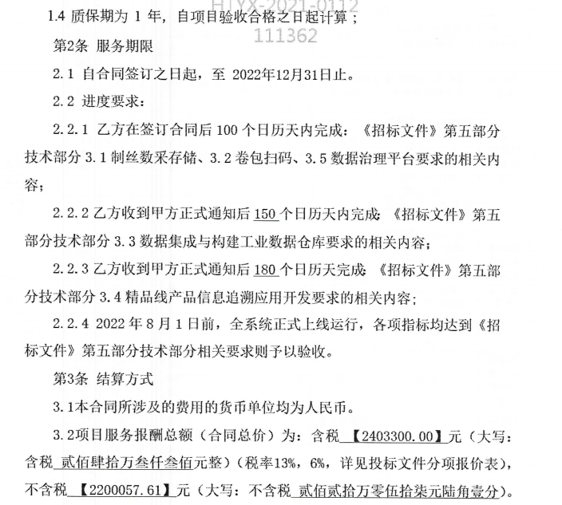
预算消耗%

以上费用不包括以下预付款：
日期 | 摘要 |  |  |  |  |  | 预付金额

YC202106001
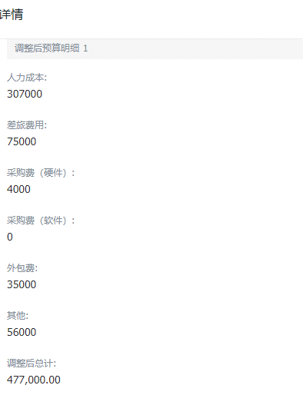
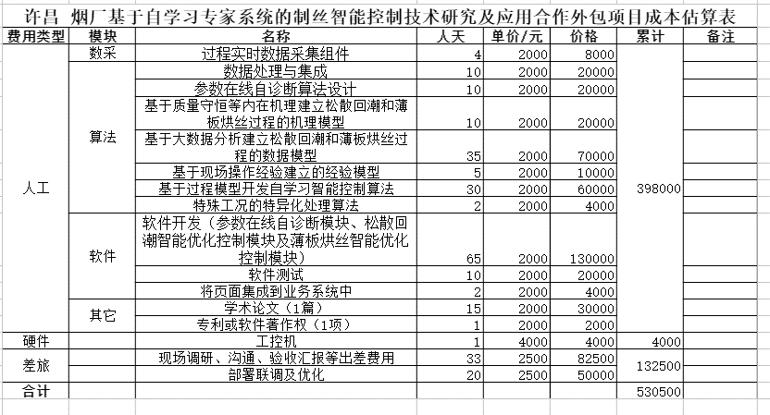
项目名称 |  |  | 许昌烟草基于自学习专家系统的制丝智能控制技术研究及应用
项目号 |  |  | YC202106001
项目负责人 |  |  | 李辉

合同金额 |  |  | 705,000.00
合同预算 |  |  | 534,500.00 |  | 不含税收入

期间 | 工时 | 人工费用 | 采购成本 | 外包费 | 差旅费 | 其他 | 小计
2021-05-01
2021-06-01
2021-07-01 |  |  | - |  | 10,398.29
2021-08-01
2021-09-01 |  |  |  |  | 4,932.23
2021-10-01 |  |  |  |  | 1,511.92
2021-11-01 |  |  |  |  | 13,826.00 | 349.00
2021-12-01
2022-01-01
2022-02-01
2022-03-01
2022-04-01
2022-05-01
2022-06-01
2022-07-01
2022-08-01 |  |  |  |  |  |  |  | 项目完成
2022-09-01
2022-10-01
合计
预算 |  | 307,000.00 | 4,000 | 35,000 | 75,000 | 56,000
预算消耗%

以上费用不包括以下预付款：
日期 | 摘要 |  |  |  |  |  | 预付金额

 |  |  |  |  |  |  |  |  | 质保期1年

NYH202012001
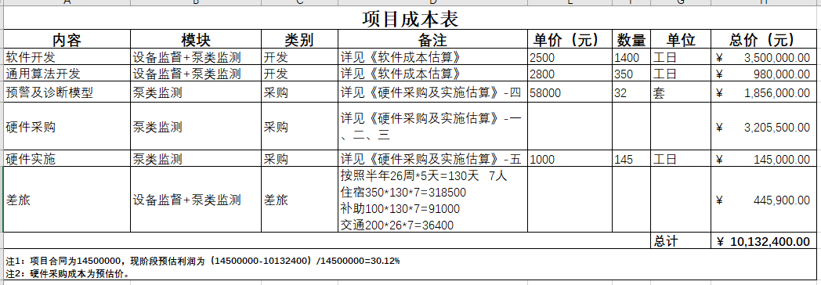
项目名称 |  |  |  | 设备性能监测功能开发及重要泵设备在线监测试点项目
项目号 |  |  | NYH202012001
项目负责人 |  |  | 毛贤峰

合同金额 |  |  | 14,500,000.00
合同预算 |  |  | 10,132,400.00 | 不含税收入 |  |  | 13,468,859.58

期间 | 工时 | 人工费用 | 采购成本 | 差旅费 | 外包费 | 其他 | 小计
2020-09-01 |  |  |  | 4,161.21
2020-10-01 |  |  | - | 7,765.29
2020-11-01 |  |  | - | 11,976.21
2020-12-01 |  |  |  | 36,210.02 | 179,632.88 | 644.00
2021-01-01 |  |  |  | 4,134.11 | 229,676.90
2021-02-01 |  |  |  | 6,027.85 | 118,867.92 | 58,891.81
2021-03-01 |  |  |  | 1,363.17 | 93,113.21 | 2,003.00
2021-04-01 |  |  |  | 25,319.06 | 282,938.49
2021-05-01 |  |  | 1,415,094.34 | 11,500.09 | 124,528.30 | 1,076.00
2021-06-01 |  |  | - | 23,254.06 | 366,233.61 | 4,068.70
2021-07-01 |  |  | - | 14,497.43 | 175,401.11
2021-08-01 |  |  | 396.00 | 23,742.41 | 130,754.72
2021-09-01 |  |  |  |  | 84,339.62
2021-10-01 |  |  |  | 5,877.23 | 91,981.13
2021-11-01 |  |  | 3,097,345.14 | 55,784.02 | 91,076.96 |  |  | 合同完结
2021-12-01
合计
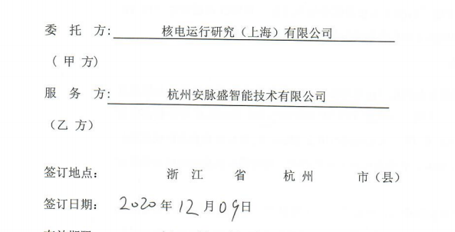
预算 |  |  |  | 445,900
预算消耗%

以上费用不包括以下预付款：
日期 | 摘要 |  |  |  |  |  | 预付金额

 | 合计

